Справочник пробирок
Тип контейнера для хранения и транспортировки | Фото контейнера для хранения и транспортировки | Алтернатива основного контейнера для хранения и транспортировки
Конверт | 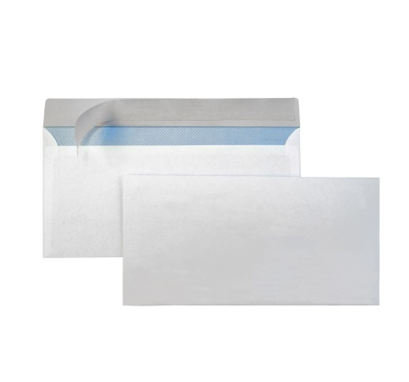
Пробирка с белой крышкой
Пробирка с красной крышкой, с ГЕЛЕМ | 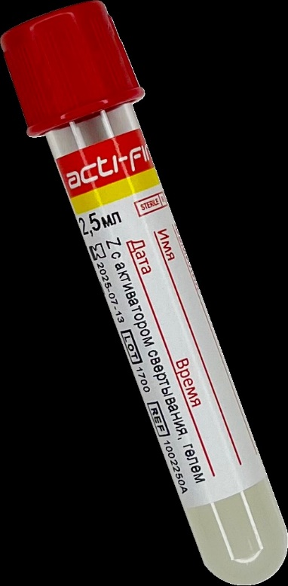
Пробирка с сиреневой или розовой крышкой / Калий ЭДТА | 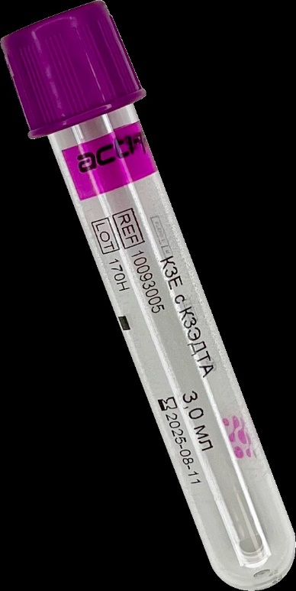 |  | когда пациент мателький или мало крови, то берем пробирку с розовой крышкой
Стерильный контейнер с красной крышкой | 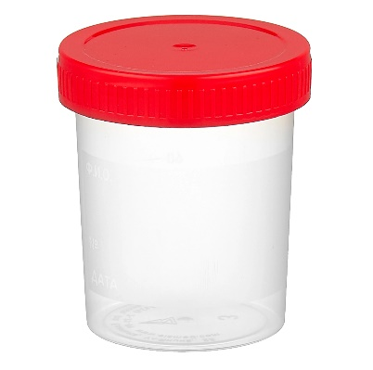
Пробирка с желтой крышкой для мочи / Консервант
Контейнер для кала с ложечкой | 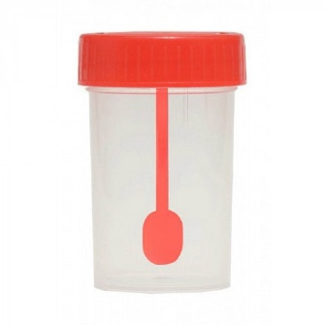
Стерильный контейнер с красной крышкой / 70% спирт
Микропробирка / Транспортная среда | 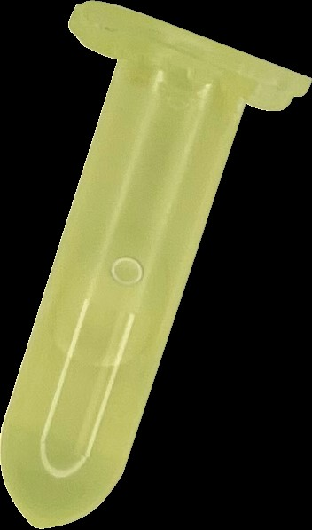
Пробирка с желтой этикеткой без консерванта | 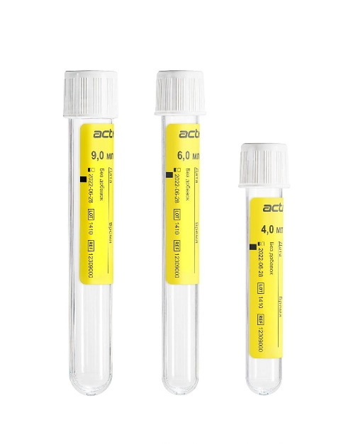
Предметное стекло + Контейнер для транспортировки | 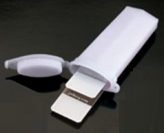
Флакон Юнона детский (для детей весом < 40 кг)
Жидкая среда Amies с оранжевой крышкой | 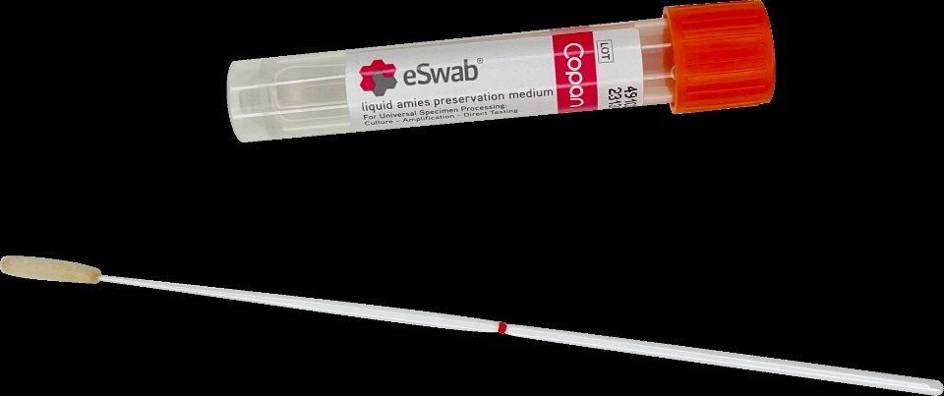
Пробирка с сиреневой крышкой / Калий ЭДТА + Предметное стекло + Контейнер для транспортировки
Флакон для транспортировки гистологического материала | 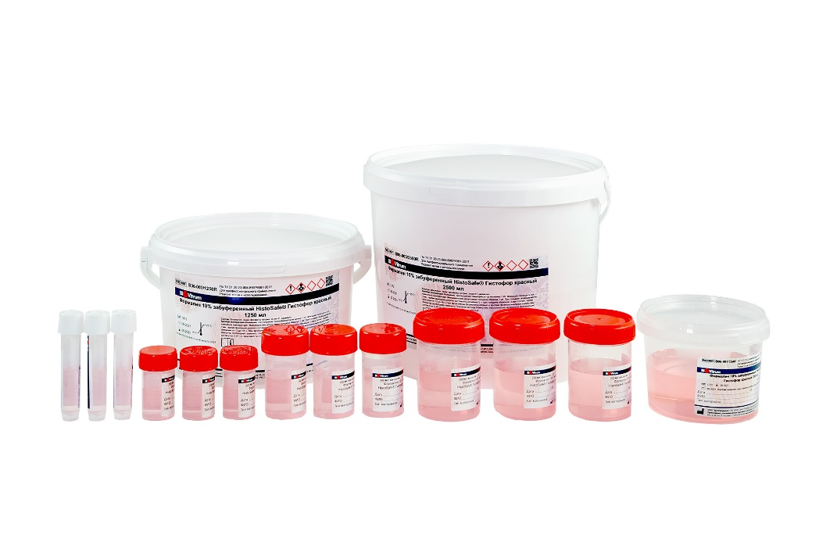
Парафиновый блок | 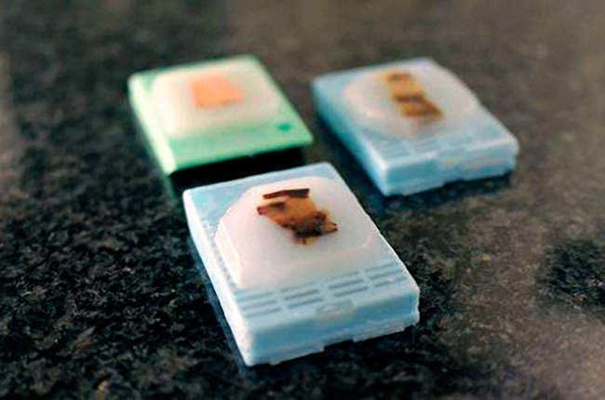
Флакон для транспортировки гистологического материала HISTOPOT или Парафиновый блок

Справочник t реж
 | Температура хранения и транспортировки
# | Наименование температурного режима | Графическое обозначение температурного режима
1 | +2°С…+8°С | 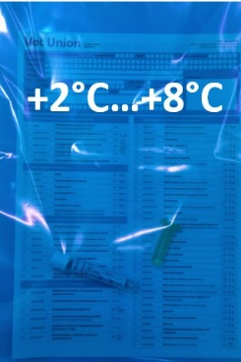
2 | -17°С...-23°С | 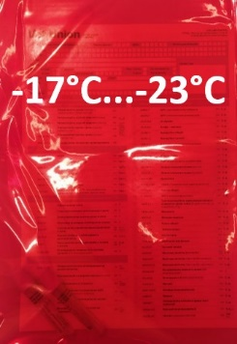
3 | хранение +20°C...+25°С транспортировка +20°C...+25°С | цветной пакет не требуется
4 | специальных условий не требуется | цветной пакет не требуется

 |  |  | 1. Провести процедуру взятия водянистой влаги глаза. 2. Перенести полученную жидкость в пробирку с сиреневой крышкой / Калий ЭДТА. 3. После внесения жидкости, осторожно перевернуть пробирку 6-7 раз для перемешивания материала с антикоагулянтом. 4. Заморозить в вертикальном положении при -17°С…-23°С . 5. Пробирку маркировать Ф.И.О. владельца и кличкой животного, указать локализацию. 6. Заполнить направительный бланк, указав код клиента. -17°С...-23°С.
 |  |  | 1. Провести процедуру пункции . 2. Перенести клеточный материал из просвета иглы в микропробирку с транспортной средой. 3. Промыть содержимое иглы в транспортном растворе несколько раз, нажимая и отпуская поршень шприца. 4. Микропробирку плотно закрыть крышкой до щелчка. 5. Заморозить в вертикальном положении при -17°С…-23°С . 6. Микропробирку маркировать Ф.И.О. владельца, кличкой животного, указать локализацию. 7. Заполнить направительный бланк, указав код клиента. -17°С...-23°С.

